Redux-saga
Redux-saga (리덕스에서 비동기를 사용하기 위해 사용) | 실습
문제점 : 바로바로 실행되기 때문에 특정 시간, 또는 동작 이후에 액션을 실행할 수 없다. => 리덕스는 비동기 {type : LOG_IN, data: { id:'Jrun2g', password: '1234' } } -> 서버쪽에 data가 전달되고, -> 서버가 로그인 성공이라는 응답을 보내주고 -> 그걸 다시 받아서 로그인! 해야하는데 리덕스만으로는 불가하여 리덕스 사가 사용 : 리덕스는 바로바로 적용되는 동기적인 작용밖에 못함 | npm I redux-saga
리덕스 떵크는 편리하지만 기능이 약함
제너레이터는 함수 실행을 중간에 멈출 수 있고 원할 때 재개할 수 있어 편하다.
제너레이터는 무한의 개념표현이나 비동기 처리할때 많이 쓰임
제너레이터가 어렵다면 사가도 패턴이 있어 패턴대로만 하면 된다.
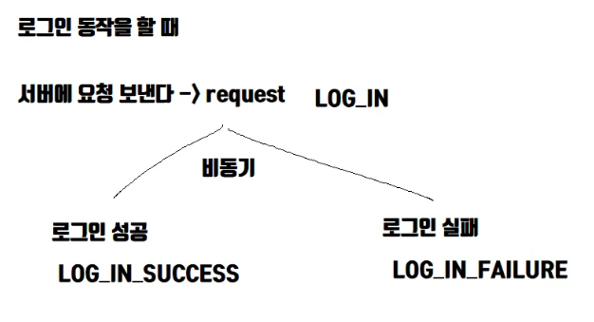 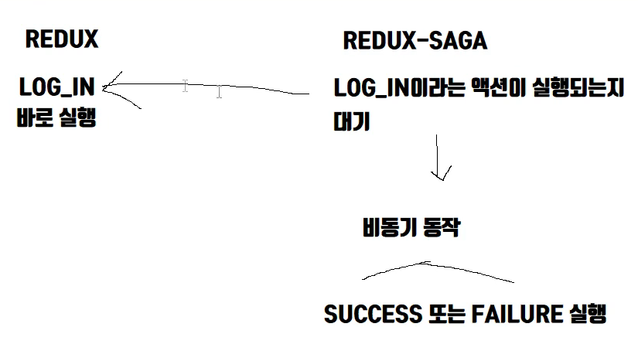
call은 함수 동기적 호출 : 요청 보내고 응답을 다받을 때까지 기다림 fork는 함수 비동기적 호출 : 요청 보내고 응답받지 않아도 다음 실행 put은 액션 dispatch
미들웨어 만드는 방법 : (currying 기법 - 인자 하나를 받아 다른 함수를 리턴) const middleware = (store) => (next) => (action) =>{ console.log(action); // 다른 작업들은 여기에 next(action); };
제너레이터는 함수 실행을 중간에 멈출 수 있고 기존 컴포넌트에 props같은 것을 추가할 때 쓴다.
하이오더 컴포넌트 => 훅스가 대체할 수 있음 hoc(Component); const hoc = (Component) => () => { return ( <Component hello="I'm hoc" /> ) }; ------------------------------------- 두개를 붙이면 connect(mapStateToProps)(Component); const hoc = (mapStateToProps) = (Component) => () => { return ( <Component props={mapStateToProps()} /> ) };
제너레이터의 yield* '1234'; 는 iterable : 반복 가능 값
사가는 next를 알아서(이펙트에 따라) 해주는 제너레이터이다.
take : 해당 액션이 dispatch되면 제너레이터를 next하는 이펙트
사가에서 동작하지 않아도 리듀서는 동작한다.
99%의 경우 while(true)를 사용함
takeLatest : 이전 요청이 끝나지 않은게 있다면 이전 요청을 취소한다. 동시에 여러 번 실행하면 마지막것만 받을 수 있음 -> 로그인 버튼을 막누르면 서버로 여러 개 가는것을 제어헤줄 수 있음 takeEvery와 takeLatest중 어떤것을 선택할까 고민될때 생각할때 예제 버튼을 클릭할때마다 카운트가 1씩 증가해야한다. Every, 여러번중 한번만 선택되게한다 Latest
race, cancel, select, throttle, debounce 이펙트 어떤용도 인지 확인하기 race : 제일 먼저 도달에 성공한 함수만을 실행 시킨다. yield race({ waitting: delay(200), stoped: take(getType(Actions.stopMonitoring)) }); 위의 코드에서 액션 타입이 stopMonitoring으로 바뀌지 않는 한 계속 waitting이 이긴다.
select : 사가의 제너레이터 안에서 스토어의 상태를 가지고 올 때, 스토어 전체를 리턴한다. Const { monitoring, monitoringDuration } = yield select();
getType : 액션의 타입 값을 뽑아내는 함수 import { getType } from "typesafe-actions"; import * as Actions from "../actions"; getType(Actions.startMonitoring);
cancel : 포크되었던 서브 프로세스를 취소한다.

